상품제안서
라이트 웰컴키트 T2 | 상품코드: S26234

 |  |  |  |  |  | 02-713-8555 | www.synergygift.co.kr
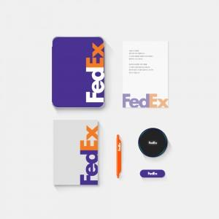

【상세/제작정보】 | 트렌디한 틴케이스, 풀컬러양장노트, 북마크볼펜, 고속무선충전기, 밴드그립, 웰컴카드 6종 KIT

【인쇄/포장옵션】 | 전체 1곳 포함 / 포장불가능

【공급단가】 | 수량 | 100~ | 200~ | 300~ | 500~
*VAT별도 | 기본형 | 26,000원 | 25,000원 | 24,000원 | 22,000원
 | 풀컬러형 | 32,000원 | 29,000원 | 26,000원 | 24,000원

【상품 URL】 | https://www.synergygift.co.kr:443/src/goods_detail.php?gdno=26234

